Tema 1
Volver

 | El sistema LP Contabilidad en el Listado de Comprobantes |  |  |  |  |  |  |  | FW: no hay cómo hacerlo. Eso se hace a partir de la grilla de cada compronate
 |  |  |  |  |  |  |  |  | Se podría evaluar de tirarlo a un archivo de texto CSV y que el usuario lo abra. Pero no es rápido de desarrlloar.
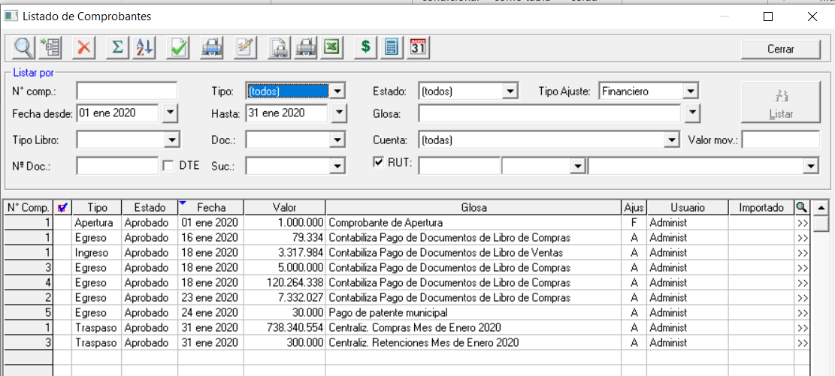

 | que exista un boton que permita pasar a Excel todos los comprobantes pero con el DETALLE de cada uno de ellos
 | Hoy en dia se pasa a excel de a uno (ingresando al detalle del comprobante)

 | Número comprobante: 1 Tipo: Apertura Estado: Aprobado Fecha: 01 ene 2020
 | N° | Código Cuenta | Cuenta |  | Debe | Haber | Descripción | TD | Nº Doc. | Entidad |  | Área Negocio | Centro Gestión | Act. Fijo
 | 1 | 1-01-01-06 | Banco BCI | >> | 1,000,000 |  | Apertura |  |  |  | >>
 | 2 | 2-03-01-01 | Capital Pagado | >> |  | 1,000,000 | Apertura |  |  |  | >>

